11.WorkProcess
Work Process

출고요청, 출고 / 회수, 회수요청 Process

websocket.html
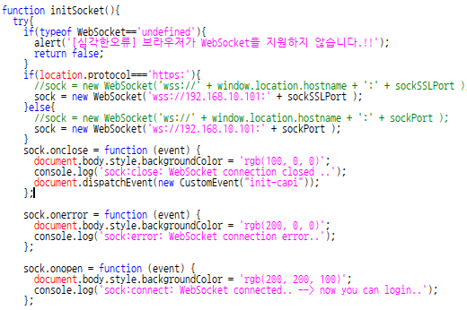 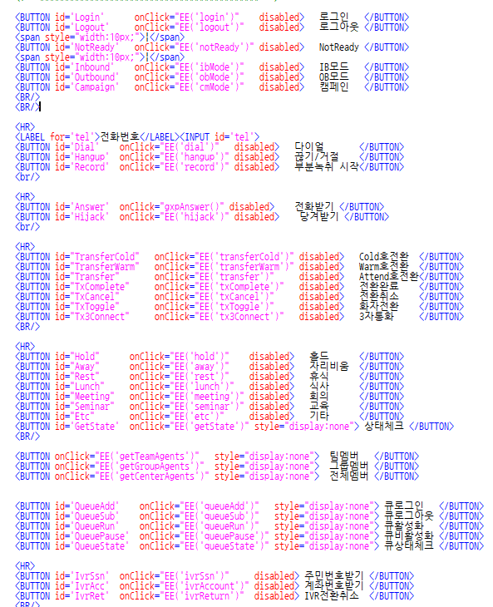

websocket.html 화면

websocket.html 소스

Websocket 방식이며 eventhandler 이용
주요 버튼에 대한 액션을 위주로 보면 됨
file:///C:/Users/RedBlackBlueHiker/Desktop/CAPI_%EC%86%8C%ED%94%84%ED%8A%B8%ED%8F%B0API/websocket/websocket.html?userid=7032
userid : 내선번호 (사용자 아이디) 입력하여 테스트 가능함
wsCapi.js 에서 서버 아이피 부분을 수정해서 로컬에서 테스트 가능함. 단, 유선전화기는 해당 userid (내선번호) 로 셋팅된 전화기가 있어야 함.
wsApp.js : 각 액션에 따른 화면 제어를 위한 js
wsCapi.js : websocket 송수신 제어를 위한 js
wsCapi.js 소스

wsCapi.js
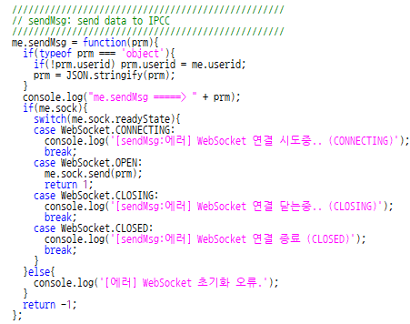 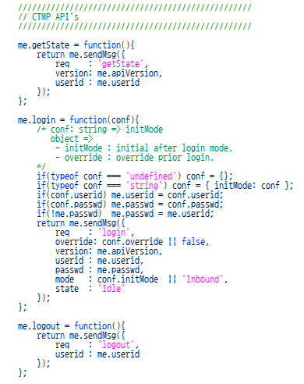 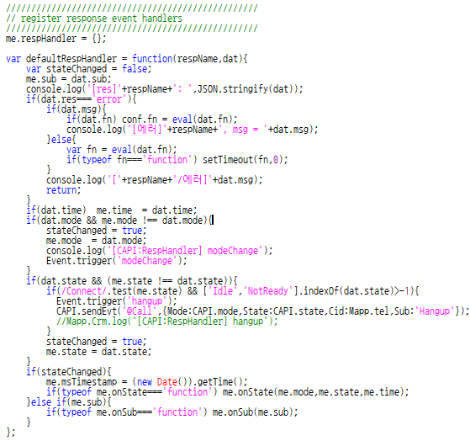

Request json 생성
각 action mode 에 따라 json 생성
Request 송신
각 action mode 에 따라 json 생성 후 송신함
Response 수신
Response handler 에 따라 수신되는 부분

Test File Console Log

websocket.html Console

로컬에서 실행을 하면 콘솔 로그에서 해당 로그를 볼 수 있음
Request Log
me.sendMsg =====> {"req":"login","override":false,"version":"1.0.1","userid":"7032","passwd":"7032","mode":"Outbound","state":"Idle"}
Response Log
[res]login: {"req":"login","res":"success","msg":"ok","time":"11:16:13","mode":"Outbound","state":"Idle","center_id":1,"group_id":1,"team_id":1,"sippeer_id":"7032","phoneip":"192.168.10.10","name":"7032","userid":"7032","user_id":7032,"phone":7032,"json":"{"optInbAutoAnswer":null,"optInbAutoReady":null,"optInbAutoRdyTime":null,"answerPhone":"notiAnswer"}","queues":"171,154","queue_names":"171:nighttimeQ;154:daytimeQ","gxp_http_host":""}
주요 action mode 는 req 이므로 websocket.html 내 각 버튼에 해당 action 이 들어 있음
버튼의 주요 action mode 외 response 받기 전에 단계에 따른 request, response 있으니 신경쓰지 않아도 됨

